GIA CONG ACRYLIC

CÔNG TY TNHH GỖ GERVIN
Địa chỉ: Xóm 3, Hưng Thịnh, Hưng Nguyên, Nghệ An
Điện thoại: 0967.181.786 - Email: contact@gervinwood.com
WWW.GERVINWOOD.COM

 |  |  |  |  |  |  |  |  |  |  | TRẢ LÕI CNC

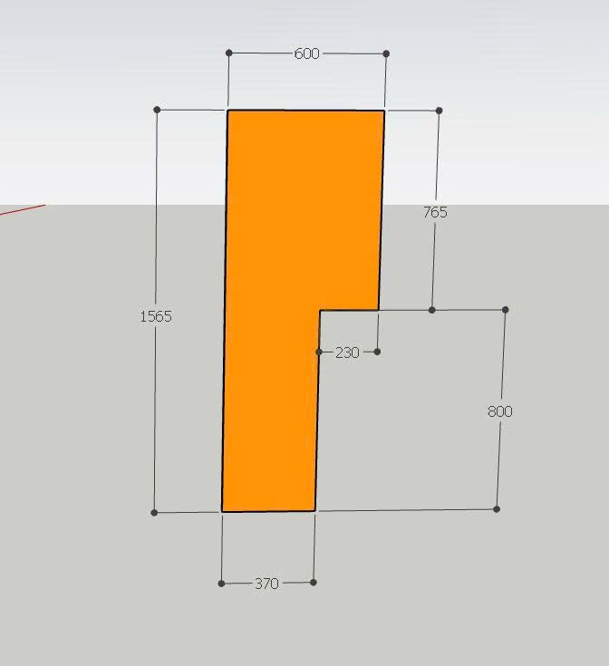
 |  |  |  |  |  | BÁO GIÁ KIÊM ĐƠN ĐẶT HÀNG
 |  |  |  |  |  | Ngày 23 tháng 6 năm 2026 |  |  |  |  | Ngày giờ chốt đơn: | 23/06/2026
 |  |  |  |  |  | Số phiếu: | L3287 |  |  |  | Số ngày phải giao từ lúc chốt đơn: | 2
 |  | Khách hàng: KH0457D - Anh Giang Kle (Chinh) |  |  |  |  |  |  |  |  | Ngày giờ phải giao hàng: | 25/06/2026
 |  | Địa chỉ: TT Đô Lương 0929903777 - 0989998060
 |  | Công ty TNHH Gỗ GERVIN xin cảm ơn quý khách hàng đã tin dùng sản phẩm của chúng tôi và xin được báo giá như sau:
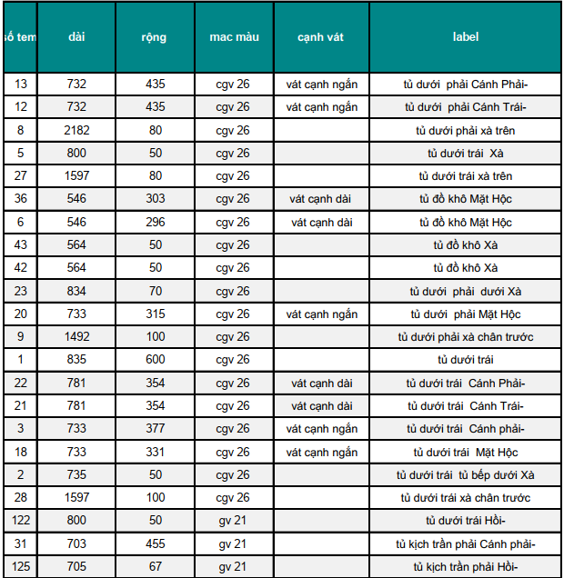
Stt | Mã hàng | Tên hàng hóa, dịch vụ | Kích thước (mm) |  | Số lượng | Cạnh vát | Chiều vân | Cánh (m2) | Thanh phào (m) | Đơn giá | Thành tiền | GHI CHÚ | Kính đố 70 hèm s5r10 | CNC như hình vẽ
 |  |  | Cao (chiều vân gỗ) | Rộng |  |  |  |  |  |  |  |  | Vát | Vân dọc
I |  | Acrylic màu 1 |  |  | 19 |  |  | 3.44 | 2.66
1 | GV26**.TP | Cốt MDF, 1 mặt Acrylic GV26 nhũ chống xước cao, 1 mặt acrylic chống cong vênh trắng bóng | 732 | 435 | 1 | Vát 435 |  | 0.32 |  | 1,350,000 | 429,867 | tủ dưới phải Cánh Phải- | 435 | vát cạnh ngắn
2 | GV26**.TP |  | 732 | 435 | 1 | Vát 435 |  | 0.32 |  | 1,350,000 | 429,867 | tủ dưới phải Cánh Trái- | 435 | vát cạnh ngắn
3 | GV26**.TP |  | 2182 | 80 | 1 |  |  | 0.17 |  | 1,350,000 | 235,656 | tủ dưới phải xà trên
4 | GV26**.TP |  | 800 | 50 | 1 |  |  |  | 0.80 | 100,000 | 80,000 | tủ dưới trái Xà
5 | GV26**.TP |  | 1597 | 80 | 1 |  |  | 0.13 |  | 1,350,000 | 172,476 | tủ dưới trái xà trên
6 | GV26**.TP |  | 303 | 546 | 1 | Vát 546 |  | 0.17 |  | 1,350,000 | 223,341 | tủ đồ khô Mặt Hộc | 546 | vát cạnh dài
7 | GV26**.TP |  | 296 | 546 | 1 | Vát 546 |  | 0.16 |  | 1,350,000 | 218,182 | tủ đồ khô Mặt Hộc | 546 | vát cạnh dài
8 | GV26**.TP |  | 564 | 50 | 1 |  |  |  | 0.56 | 100,000 | 56,400 | tủ đồ khô Xà
9 | GV26**.TP |  | 564 | 50 | 1 |  |  |  | 0.56 | 100,000 | 56,400 | tủ đồ khô Xà
10 | GV26**.TP |  | 834 | 70 | 1 |  |  | 0.06 |  | 1,350,000 | 78,813 | tủ dưới phải dưới Xà
11 | GV26**.TP |  | 733 | 315 | 1 | Vát 315 |  | 0.23 |  | 1,350,000 | 311,708 | tủ dưới phải Mặt Hộc | 315 | vát cạnh ngắn
12 | GV26**.TP |  | 1492 | 100 | 1 |  |  | 0.15 |  | 1,350,000 | 201,420 | tủ dưới phải xà chân trước
13 | GV26**.TP |  | 835 | 600 | 1 |  |  | 0.50 |  | 1,350,000 | 676,350 | tủ dưới trái
14 | GV26**.TP |  | 354 | 781 | 1 | Vát 781 |  | 0.28 |  | 1,350,000 | 373,240 | tủ dưới trái Cánh Phải- | 781 | vát cạnh dài
15 | GV26**.TP |  | 354 | 781 | 1 | Vát 781 |  | 0.28 |  | 1,350,000 | 373,240 | tủ dưới trái Cánh Trái- | 781 | vát cạnh dài
16 | GV26**.TP |  | 733 | 377 | 1 | Vát 377 |  | 0.28 |  | 1,350,000 | 373,060 | tủ dưới trái Cánh phải- | 377 | vát cạnh ngắn
17 | GV26**.TP |  | 733 | 331 | 1 | Vát 331 |  | 0.24 |  | 1,350,000 | 327,541 | tủ dưới trái Mặt Hộc | 331 | vát cạnh ngắn
18 | GV26**.TP |  | 735 | 50 | 1 |  |  |  | 0.74 | 100,000 | 73,500 | tủ dưới trái tủ bếp dưới Xà
19 | GV26**.TP |  | 1597 | 100 | 1 |  |  | 0.16 |  | 1,350,000 | 215,595 | tủ dưới trái xà chân trước
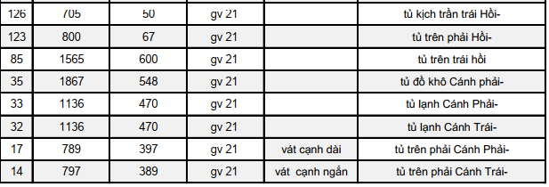
II |  | Acrylic màu 2 |  |  | 31 |  |  | 9.19 | 1.51
1 | GV21.TP | Cốt MDF, 1 mặt Acrylic GV21, 1 mặt acrylic chống cong vênh trắng bóng | 800 | 50 | 1 |  |  |  | 0.80 | 100,000 | 80,000 | tủ dưới trái Hồi-
2 | GV21.TP |  | 703 | 455 | 1 |  |  | 0.32 |  | 1,120,000 | 358,249 | tủ kịch trần phải Cánh phải-
3 | GV21.TP |  | 705 | 67 | 1 |  |  | 0.05 |  | 1,120,000 | 52,903 | tủ kịch trần phải Hồi-
4 | GV21.TP |  | 705 | 50 | 1 |  |  |  | 0.71 | 100,000 | 70,500 | tủ kịch trần trái Hồi-
5 | GV21.TP |  | 800 | 67 | 1 |  |  | 0.05 |  | 1,120,000 | 60,032 | tủ trên phải Hồi-
6 | GV21.TP |  | 1565 | 600 | 1 |  |  | 0.94 |  | 1,120,000 | 1,051,680 | CNC như hình vẽ
7 | GV21.TP |  | 1867 | 548 | 1 |  |  | 1.02 |  | 1,120,000 | 1,145,890 | tủ đồ khô Cánh phải-
8 | GV21.TP |  | 1136 | 470 | 1 |  |  | 0.53 |  | 1,120,000 | 597,990 | tủ lạnh Cánh Phải-
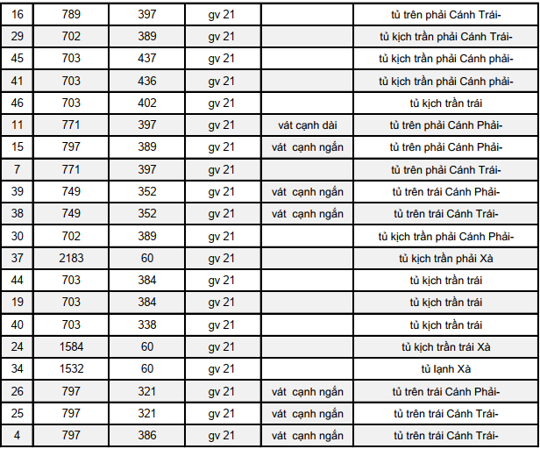
9 | GV21.TP |  | 1136 | 470 | 1 |  |  | 0.53 |  | 1,120,000 | 597,990 | tủ lạnh Cánh Trái-
10 | GV21.TP |  | 397 | 789 | 1 | Vát 789 |  | 0.31 |  | 1,120,000 | 350,821 | tủ trên phải Cánh Phải- | 789 | vát cạnh dài
11 | GV21.TP |  | 797 | 389 | 1 | Vát 389 |  | 0.31 |  | 1,120,000 | 347,237 | tủ trên phải Cánh Trái- | 389 | vát cạnh ngắn
12 | GV21.TP |  | 397 | 789 | 1 |  |  | 0.31 |  | 1,120,000 | 350,821 | tủ trên phải Cánh Trái-
13 | GV21.TP |  | 702 | 389 | 1 |  |  | 0.27 |  | 1,120,000 | 305,847 | tủ kịch trần phải Cánh Trái-
14 | GV21.TP |  | 703 | 437 | 1 |  |  | 0.31 |  | 1,120,000 | 344,076 | tủ kịch trần phải Cánh phải-
15 | GV21.TP |  | 703 | 436 | 1 |  |  | 0.31 |  | 1,120,000 | 343,289 | tủ kịch trần phải Cánh phải-
16 | GV21.TP |  | 703 | 402 | 1 |  |  | 0.28 |  | 1,120,000 | 316,519 | tủ kịch trần trái
17 | GV21.TP |  | 397 | 771 | 1 | Vát 771 |  | 0.31 |  | 1,120,000 | 342,817 | tủ trên phải Cánh Phải- | 771 | vát cạnh dài
18 | GV21.TP |  | 797 | 389 | 1 | Vát 389 |  | 0.31 |  | 1,120,000 | 347,237 | tủ trên phải Cánh Phải- | 389 | vát cạnh ngắn
19 | GV21.TP |  | 397 | 771 | 1 |  |  | 0.31 |  | 1,120,000 | 342,817 | tủ trên phải Cánh Trái-
20 | GV21.TP |  | 749 | 352 | 1 | Vát 352 |  | 0.26 |  | 1,120,000 | 295,286 | tủ trên trái Cánh Phải- | 352 | vát cạnh ngắn
21 | GV21.TP |  | 749 | 352 | 1 | Vát 352 |  | 0.26 |  | 1,120,000 | 295,286 | tủ trên trái Cánh Trái- | 352 | vát cạnh ngắn
22 | GV21.TP |  | 702 | 389 | 1 |  |  | 0.27 |  | 1,120,000 | 305,847 | tủ kịch trần phải Cánh Phải-
23 | GV21.TP |  | 2183 | 60 | 1 |  |  | 0.13 |  | 1,120,000 | 146,698 | tủ kịch trần phải Xà
24 | GV21.TP |  | 703 | 384 | 1 |  |  | 0.27 |  | 1,120,000 | 302,346 | tủ kịch trần trái
25 | GV21.TP |  | 703 | 384 | 1 |  |  | 0.27 |  | 1,120,000 | 302,346 | tủ kịch trần trái
26 | GV21.TP |  | 703 | 338 | 1 |  |  | 0.24 |  | 1,120,000 | 266,128 | tủ kịch trần trái
27 | GV21.TP |  | 1584 | 60 | 1 |  |  | 0.10 |  | 1,120,000 | 106,445 | tủ kịch trần trái Xà
28 | GV21.TP |  | 1532 | 60 | 1 |  |  | 0.09 |  | 1,120,000 | 102,950 | tủ lạnh Xà
29 | GV21.TP |  | 797 | 321 | 1 | Vát 321 |  | 0.26 |  | 1,120,000 | 286,537 | tủ trên trái Cánh Phải- | 321 | vát cạnh ngắn
30 | GV21.TP |  | 797 | 321 | 1 | Vát 321 |  | 0.26 |  | 1,120,000 | 286,537 | tủ trên trái Cánh Trái- | 321 | vát cạnh ngắn
31 | GV21.TP |  | 797 | 386 | 1 | Vát 386 |  | 0.31 |  | 1,120,000 | 344,559 | tủ trên trái Cánh Trái- | 386 | vát cạnh ngắn
 |  |  |  |  | 50 |  |  | 12.63 | 4.17
 |  |  |  |  |  |  |  |  |  | TỔNG TIỀN HÀNG: | 15,354,000
 |  |  |  |  |  |  |  |  | ĐÃ CK
 |  |  |  |  |  |  |  |  | CÒN LẠI |  | 15,354,000
Lưu ý:
 |  | + Khách hàng phải kiểm tra và xác nhận đã nhận đầy đủ số lượng, tình trạng bên ngoài của hàng như hàng không bị xước hoặc hư hỏng.
 |  | + Nếu khách hàng nhận hàng mà không kiểm tra hoặc bỏ qua bước kiểm tra và ký nhận thì bên cung cấp hàng không chịu trách nhiệm về việc hư hỏng hay thiếu sót hàng tính từ thời điểm giao xong hàng.

 |  | XÁC NHẬN BÊN MUA HÀNG |  |  |  | NGƯỜI CHÀO GIÁ |  |  |  | KẾ TOÁN XÁC NHẬN
 | Ngày………….đã nhận đủ số lượng và đã kiểm tra hàng không bị xước hoặc hư hỏng. |  |  |  |  | (Ký, ghi rõ họ tên) |  |  |  | (Ký, ghi rõ họ tên)
 |  | (Ký, ghi rõ họ tên)
 |  |  |  |  |  |  |  |  |  |  |  |  |  |  | #REF! | #REF! | 1 | 2 | 3 | 4 | 5 | 6 | 7 | 8 | 9 | 10 | 11 | 12
1 |  | Đơn giá trên chưa bao gồm VAT. Đúng sai ±1 mm. |  |  |  |  |  |  |  |  |  |  |  |  |  |  | #REF! | #REF! | #REF! | #REF! | #REF! | #REF! | #REF! | #REF! | #REF! | #REF! | #REF! | #REF!
2 |  | Ứng trước 50% tiền đơn hàng gia công, thanh toán 50% còn lại trước khi lấy hàng tại kho, giao hàng tại nhà máy bên bán sau 2 đến 3 ngày.
3 |  | Khi mua tấm Quý khách vui lòng thanh toán 100% tiền hàng trước khi chuyển hàng ra khỏi kho bên bán.
4 |  | Quý khách có thể thanh toán bằng tiền mặt hoặc chuyển khoản vào một trong các tài khoản sau:
5 |  | Bảo hành cong vênh, bong tróc 12 tháng, bảo trì vĩnh viễn. Không bảo hành mối và ngập nước. |  |  |  |  |  |  |  |  |  |  |  |  |  |  | #REF! | #REF! | #REF! | #REF! | #REF! | #REF! | #REF! | #REF! | #REF! | #REF! | #REF! | ®ång

LENH GIA CONG TAM
CÔNG TY TNHH GỖ GERVIN
Địa chỉ: Xóm 3, Hưng Thịnh, Hưng Nguyên, Nghệ An
Điện thoại: 0967.181.786 - Email: contact@gervinwood.com
WWW.GERVINWOOD.COM

 |  |  |  |  | LỆNH GIA CÔNG TẤM
 |  |  |  |  | Ngày 23 tháng 6 năm 2026
 |  |  |  |  | Số phiếu: | L3287
 | Khách hàng: KH0457D - Anh Giang Kle (Chinh)
 | Địa chỉ: TT Đô Lương 0929903777 - 0989998060
 | Đề nghị BP Kỹ thuật gia công các sản phẩm dưới đây:
STT | TÊN HÀNG HÓA | Kích thước (mm) |  | Số lượng | CẠNH VÁT | Chiều vân | Số mét dán thẳng (m) | Số mét dán vát (m) | Số mét vuông (m2) | GHI CHÚ
 |  | Cao (chiều vân gỗ) | Rộng
I | Acrylic màu 1 |  |  | 19 |  |  | 39.35 | 4.55 | 3.57
1 | Cốt MDF, 1 mặt Acrylic GV26 nhũ chống xước cao, 1 mặt acrylic chống cong vênh trắng bóng | 732 | 435 | 1 | Vát 435 | 0 | 1.90 | 0.44 | 0.32 | tủ dưới phải Cánh Phải-
2 | 0 | 732 | 435 | 1 | Vát 435 | 0 | 1.90 | 0.44 | 0.32 | tủ dưới phải Cánh Trái-
3 | 0 | 2182 | 80 | 1 | 0 | 0 | 4.52 | - | 0.17 | tủ dưới phải xà trên
4 | 0 | 800 | 50 | 1 | 0 | 0 | 1.70 | - | 0.04 | tủ dưới trái Xà
5 | 0 | 1597 | 80 | 1 | 0 | 0 | 3.35 | - | 0.13 | tủ dưới trái xà trên
6 | 0 | 303 | 546 | 1 | Vát 546 | 0 | 1.15 | 0.55 | 0.17 | tủ đồ khô Mặt Hộc
7 | 0 | 296 | 546 | 1 | Vát 546 | 0 | 1.14 | 0.55 | 0.16 | tủ đồ khô Mặt Hộc
8 | 0 | 564 | 50 | 1 | 0 | 0 | 1.23 | - | 0.03 | tủ đồ khô Xà
9 | 0 | 564 | 50 | 1 | 0 | 0 | 1.23 | - | 0.03 | tủ đồ khô Xà
10 | 0 | 834 | 70 | 1 | 0 | 0 | 1.81 | - | 0.06 | tủ dưới phải dưới Xà
11 | 0 | 733 | 315 | 1 | Vát 315 | 0 | 1.78 | 0.32 | 0.23 | tủ dưới phải Mặt Hộc
12 | 0 | 1492 | 100 | 1 | 0 | 0 | 3.18 | - | 0.15 | tủ dưới phải xà chân trước
13 | 0 | 835 | 600 | 1 | 0 | 0 | 2.87 | - | 0.50 | tủ dưới trái
14 | 0 | 354 | 781 | 1 | Vát 781 | 0 | 1.49 | 0.78 | 0.28 | tủ dưới trái Cánh Phải-
15 | 0 | 354 | 781 | 1 | Vát 781 | 0 | 1.49 | 0.78 | 0.28 | tủ dưới trái Cánh Trái-
16 | 0 | 733 | 377 | 1 | Vát 377 | 0 | 1.84 | 0.38 | 0.28 | tủ dưới trái Cánh phải-
17 | 0 | 733 | 331 | 1 | Vát 331 | 0 | 1.80 | 0.33 | 0.24 | tủ dưới trái Mặt Hộc
18 | 0 | 735 | 50 | 1 | 0 | 0 | 1.57 | - | 0.04 | tủ dưới trái tủ bếp dưới Xà
19 | 0 | 1597 | 100 | 1 | 0 | 0 | 3.39 | - | 0.16 | tủ dưới trái xà chân trước
II | Acrylic màu 2 |  |  | 31 |  |  | 74.24 | 4.07 | 9.27 | -
1 | Cốt MDF, 1 mặt Acrylic GV21, 1 mặt acrylic chống cong vênh trắng bóng | 800 | 50 | 1 | 0 | 0 | 1.70 | - | 0.04 | tủ dưới trái Hồi-
2 | 0 | 703 | 455 | 1 | 0 | 0 | 2.32 | - | 0.32 | tủ kịch trần phải Cánh phải-
3 | 0 | 705 | 67 | 1 | 0 | 0 | 1.54 | - | 0.05 | tủ kịch trần phải Hồi-
4 | 0 | 705 | 50 | 1 | 0 | 0 | 1.51 | - | 0.04 | tủ kịch trần trái Hồi-
5 | 0 | 800 | 67 | 1 | 0 | 0 | 1.73 | - | 0.05 | tủ trên phải Hồi-
6 | 0 | 1565 | 600 | 1 | 0 | 0 | 4.33 | - | 0.94 | CNC như hình vẽ
7 | 0 | 1867 | 548 | 1 | 0 | 0 | 4.83 | - | 1.02 | tủ đồ khô Cánh phải-
8 | 0 | 1136 | 470 | 1 | 0 | 0 | 3.21 | - | 0.53 | tủ lạnh Cánh Phải-
9 | 0 | 1136 | 470 | 1 | 0 | 0 | 3.21 | - | 0.53 | tủ lạnh Cánh Trái-
10 | 0 | 397 | 789 | 1 | Vát 789 | 0 | 1.58 | 0.79 | 0.31 | tủ trên phải Cánh Phải-
11 | 0 | 797 | 389 | 1 | Vát 389 | 0 | 1.98 | 0.39 | 0.31 | tủ trên phải Cánh Trái-
12 | 0 | 397 | 789 | 1 | 0 | 0 | 2.37 | - | 0.31 | tủ trên phải Cánh Trái-
13 | 0 | 702 | 389 | 1 | 0 | 0 | 2.18 | - | 0.27 | tủ kịch trần phải Cánh Trái-
14 | 0 | 703 | 437 | 1 | 0 | 0 | 2.28 | - | 0.31 | tủ kịch trần phải Cánh phải-
15 | 0 | 703 | 436 | 1 | 0 | 0 | 2.28 | - | 0.31 | tủ kịch trần phải Cánh phải-
16 | 0 | 703 | 402 | 1 | 0 | 0 | 2.21 | - | 0.28 | tủ kịch trần trái
17 | 0 | 397 | 771 | 1 | Vát 771 | 0 | 1.57 | 0.77 | 0.31 | tủ trên phải Cánh Phải-
18 | 0 | 797 | 389 | 1 | Vát 389 | 0 | 1.98 | 0.39 | 0.31 | tủ trên phải Cánh Phải-
19 | 0 | 397 | 771 | 1 | 0 | 0 | 2.34 | - | 0.31 | tủ trên phải Cánh Trái-
20 | 0 | 749 | 352 | 1 | Vát 352 | 0 | 1.85 | 0.35 | 0.26 | tủ trên trái Cánh Phải-
21 | 0 | 749 | 352 | 1 | Vát 352 | 0 | 1.85 | 0.35 | 0.26 | tủ trên trái Cánh Trái-
22 | 0 | 702 | 389 | 1 | 0 | 0 | 2.18 | - | 0.27 | tủ kịch trần phải Cánh Phải-
23 | 0 | 2183 | 60 | 1 | 0 | 0 | 4.49 | - | 0.13 | tủ kịch trần phải Xà
24 | 0 | 703 | 384 | 1 | 0 | 0 | 2.17 | - | 0.27 | tủ kịch trần trái
25 | 0 | 703 | 384 | 1 | 0 | 0 | 2.17 | - | 0.27 | tủ kịch trần trái
26 | 0 | 703 | 338 | 1 | 0 | 0 | 2.08 | - | 0.24 | tủ kịch trần trái
27 | 0 | 1584 | 60 | 1 | 0 | 0 | 3.29 | - | 0.10 | tủ kịch trần trái Xà
28 | 0 | 1532 | 60 | 1 | 0 | 0 | 3.18 | - | 0.09 | tủ lạnh Xà
29 | 0 | 797 | 321 | 1 | Vát 321 | 0 | 1.92 | 0.32 | 0.26 | tủ trên trái Cánh Phải-
30 | 0 | 797 | 321 | 1 | Vát 321 | 0 | 1.92 | 0.32 | 0.26 | tủ trên trái Cánh Trái-
31 | 0 | 797 | 386 | 1 | Vát 386 | 0 | 1.98 | 0.39 | 0.31 | tủ trên trái Cánh Trái-

 | Bên giao lệnh |  | Kế toán |  |  | Kỹ thuật |  |  |  | Quản đốc/P.QĐ
 | (Ký, ghi rõ họ tên) | (Ký, ghi rõ họ tên) |  |  |  | (Ký, ghi rõ họ tên) |  |  |  | (Ký, ghi rõ họ tên)

